Chart
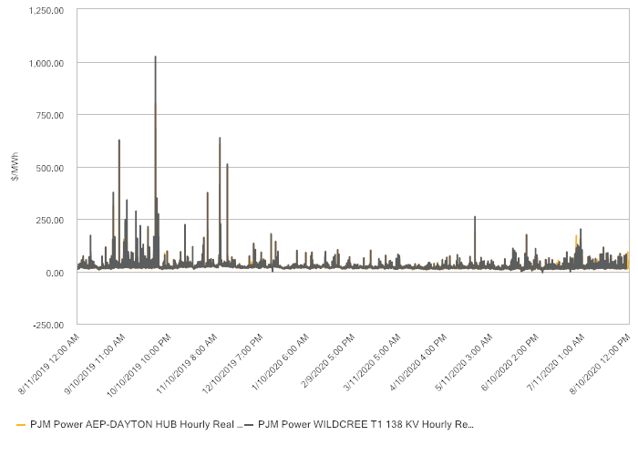
Commodity Charting (Chart)

Series Type Historical
Source PJM
Location WILDCREE T1 138 KV, AEP-DAYTON HUB
Instrument Hourly Real Time LMP
Forward Term
Forward Strip As Of 08/10/2020
Measure Price/Value
Add Series PJM Power AEP-DAYTON HUB Hourly Real Time LMP (Price/Value), PJM Power WILDCREE T1 138 KV Hourly Real Time LMP (Price/Value)
Historical Period 5 Years
Time Zone Eastern Time (US & Canada)
Chart Type Line
Forward Term Duration 3 Years

